상품제안서
여행용 목걸이형 롱파우치 | 상품코드: S38290

 |  |  |  |  |  |  | 02-713-8555 | www.synergygift.co.kr
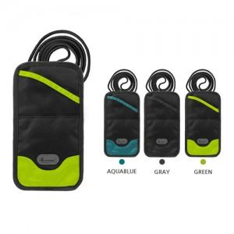

【상세/제작정보】 | <p><span style="font-size: 14pt;">※ 운임비 별도 발생 됩니다.</span></p>

【인쇄/포장옵션】 | 실크 / OPP(비닐)

【공급단가】 | 수량 | 50~ | 100~ | 500~ | 1,000~ | 5,000~
*VAT별도 | 그린 | 6,070원 | 5,850원 | 5,620원 | 5,400원 | 5,260원
 | 아쿠아블루 | 6,070원 | 5,850원 | 5,620원 | 5,400원 | 5,260원
 | 그레이 | 6,070원 | 5,850원 | 5,620원 | 5,400원 | 5,260원

【상품 URL】 | https://www.synergygift.co.kr:443/src/goods_detail.php?gdno=38290

